エリア計画書（ひな形）
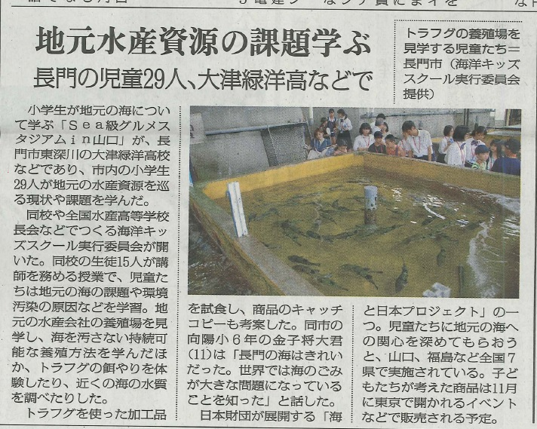
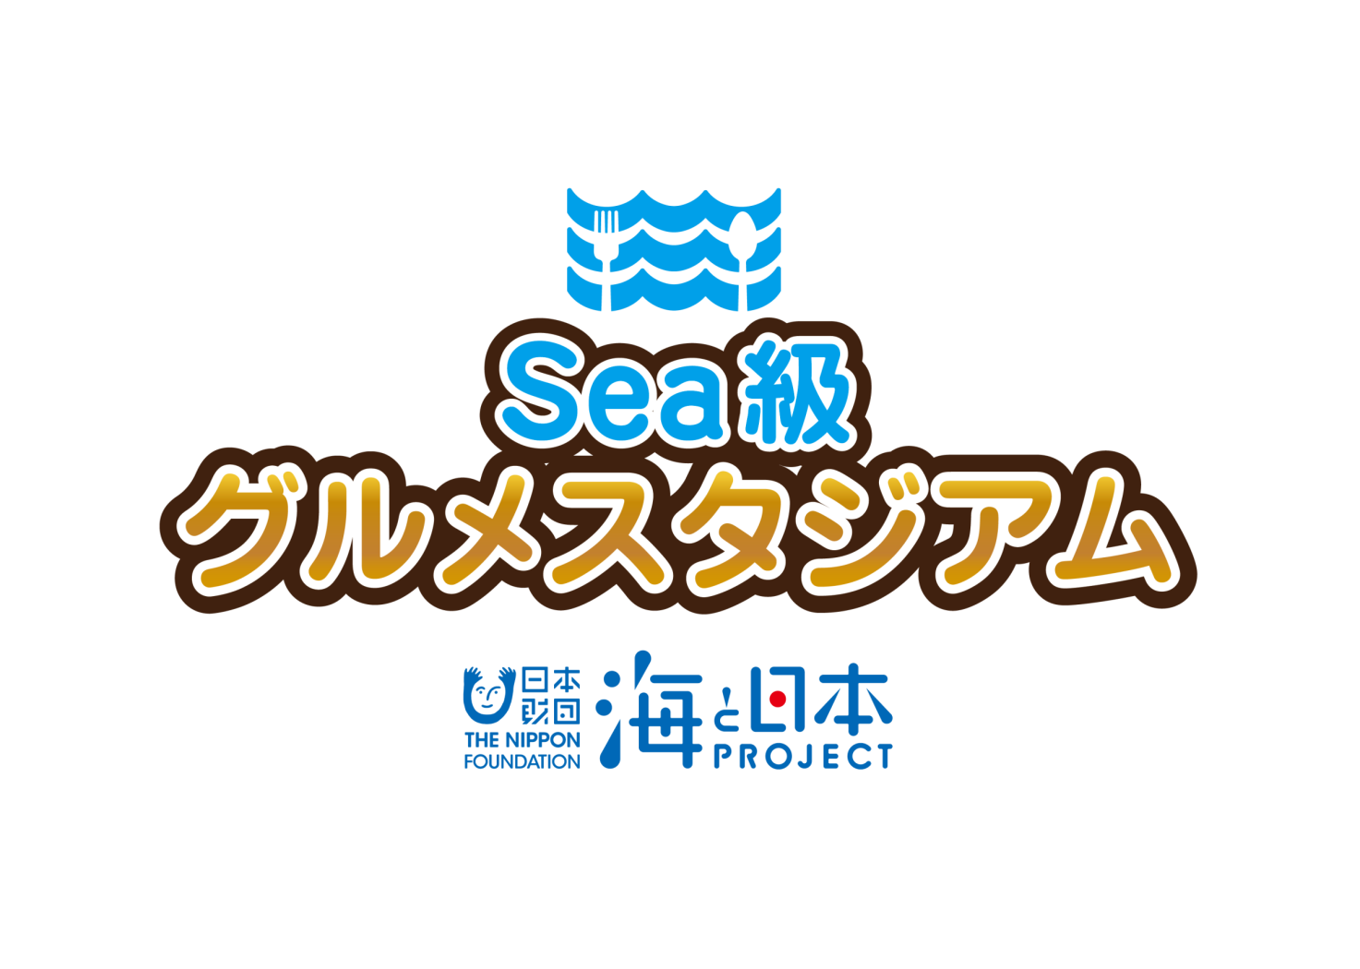

2 0 1 9

エリアイベント
実 施 報 告 書

 |  |  | 全身で体感！長門の海、みんなの海

 |  |  |  |  | 2019年8月18日（日） in 大津緑洋高校

海と日本プロジェクト Sea級グルメスタジアム in 山口
１

開催概要

○事 業 名
海と日本プロジェクト Sea級グルメスタジアム in 山口
○実施日程・場所
令和元年 8月18日（日）
大津緑洋高校、長州ながと水産、道の駅センザキッチン（山口県長門市）
○主 催
海洋キッズスクール実行委員会
○協 力
大津緑洋高校（参加者：約15名）
深川小学校、向陽小学校（参加者：30名）
長州ながと水産株式会社
有限会社㐂楽（きらく）
長門市中央公民館
テレビ山口株式会社
○内 容
次世代へ海を引き継ぐために、海を介して人と人とがつながる
“日本財団「海と日本プロジェクト」”の一環として開催。
高校生による小学生を対象とした授業を通して、地元の海の現状と課題を伝えます。
授業では、長州ながと水産の陸上養殖場での見学・体験を行うほか、
養殖のトラフグを使ったオリジナル商品のネーミングを考案します。
オリジナル商品は、今秋、東京都で実施するイベントでPR・販売します。

海と日本プロジェクト Sea級グルメスタジアム
海と日本プロジェクト Sea級グルメスタジアム in 山口
３
２

カリキュラム内容
カリキュラム内容
 |  |  |  |  |  |  |  | 山 口 県
 |  |  |  |  |  |  |  | テレビ山口

カ リ キ ュ ラ ム

テ ー マ |  |  | 全身で体感！ 長門の海、みんなの海

開催日時 |  |  | 令和元年 8月18日（日）

開催場所 |  |  | 大津緑洋高校高校（メイン会場）、長州ながと水産、道の駅せんざキッチン

参加者 |  |  | 大津緑洋高校生徒（15人） 深川小学校・向陽小学校児童（29人）

講座次第 |  |  | 1.「海と日本プロジェクト Sea級グルメスタジアムin山口」 （1）開会挨拶（主催者） （2）「海と日本プロジェクト Sea級グルメスタジアムin山口」 全体説明 ・日本財団「海と日本PROJECT」について ・企画実施概要 □座学～全身で体感！長門の海、みんなの海～ ・高校生プレゼン （高校生自己紹介、小学生自己紹介、イベント概要説明、クイズを用いた講義） □現場体験～陸上養殖ってなんだろう？～ ・養殖場の見学（長州ながと水産安藤氏の説明、高校生が児童誘導） ・養殖場でのエサやり体験 ・道の駅センザキッチン見学（オリジナル商品の流通先を確認） ・昼食（見学した養殖フグの試食も） □商品開発～養殖フグを使ったオリジナル商品を考案～ ・オリジナル商品（養殖フグのコンフィ）のネーミング考案

講座内容 |  |  | 地元の漁業者の高齢化や後継者不足などにより かつては水産の町として栄えた「山口県長門市」でも漁獲高が減少してる。 魚が取れなくなっている今、「魚を自分たちの手で育てて食卓に届ける“養殖”が重要になってくる。 プログラムでは、地元の海の現状を児童に講義したうえで 海を汚さない養殖場の見学・体験、養殖魚が売られている道の駅の見学や 養殖トラフグの試食を通してこれからの地元の海について考えます。 オリジナル商品には座学と体験で得た学びを生かしたネーミングを付けて 東京での発表・販売イベントにて成果を発信します。

海と日本プロジェクト Sea級グルメスタジアム in 山口
３

Ｍ Ｃ

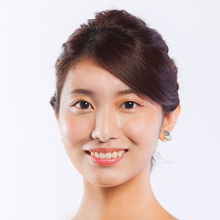
木村 那津美（きむら なつみ）
出身地：広島県
担当番組：tysニュースタイム
（毎週月-金曜日18:15～19:00）
※昨年に続いて担当予定

テレビ山口スタッフ

 | 役 割 |  |  | 担当者名 |  |  | 備 考
 | 統 括 |  |  | 村上 安昌 |  |  | 企画責任者（東京支社営業部長）
 | 現場責任者（本社） |  |  | 大下 哲治 |  |  | 現場コーディネート（山口営業部長）
 | 企画担当者 |  |  | 阿部 佑貴 |  |  | 企画担当（東京支社）
 | Ｍ Ｃ |  |  | 木村 那津美 |  |  | 進行担当

企画協力者

 | 所 属 |  |  | 担当者名 |  |  | 備 考
 | 大津緑洋高校 |  |  | 岩本 隆行 |  |  | 高校全体窓口・企画内容協力
 | 長門市中央公民館 |  |  | 財満 俊夫 |  |  | 深川小・向陽小との窓口・児童募集担当
 | 長州ながと水産株式会社 |  |  | 安藤 雄紀 |  |  | 体験学習（養殖場見学など）担当
 | 有限会社㐂楽（きらく） |  |  | 白石 迅 |  |  | オリジナル商品制作担当

海と日本プロジェクト Sea級グルメスタジアム in 山口
４

スケジュール
 |  |  |  |  |  | = | 準備・移動関係 |  | = | イベント内容

時 間 |  | 項 目 |  |  |  |  |  | 備 考
8：00 |  | スタッフ集合（大津緑洋高校・交流教室）
8：45 |  | 受付（児童はバスで到着）
9：00 |  | 開会・主催者挨拶（約5分） |  |  |  |  |  | 挨拶：大下氏（テレビ山口山口営業部長）
9：05 |  | イベント概要説明、スケジュール確認（約5分） |  |  |  |  |  | 説明：岩本氏（大津緑洋高校教諭）
9：10-10：00 |  | □座学（高校生のプレゼン） 〇高校生・小学生自己紹介 〇クイズ形式で講義
10：00-10：20 |  | 移動
10：20-11：00 |  | □体験 〇養殖場の見学 〇エサやりの体験 〇水質検査の実施 |  |  |  |  |  | 現場担当者：安藤氏 ※児童は班で行動し、高校生が誘導
11：00-11：15 |  | 移動
11：15-11：45 |  | 道の駅 センザキッチン視察 |  |  |  |  |  | 現場担当者：安藤氏 ※児童は班で行動し、高校生が誘導
11：45-12：45 |  | 昼食（養殖フグの試食も）
12：45-13：00 |  | 移動
13：00-14：00 |  | 商品ネーミング考案（グループワーク）
14：00-14：30 |  | 各グループの発表
14：30-15：00 |  | □ものづくり 商品ネーミングの決定
15：00-15：30 |  | 振り返り活動 〇小学生の感想発表 〇高校生の感想発表 〇アンケート記入
15：30 |  | 閉会挨拶・解散

海と日本プロジェクト Sea級グルメスタジアム in 山口
５

座学～全身で体感！ 長門の海、みんなの海～

①座学「高校生による講義」 （9:10～10:00） in 大津緑洋高校
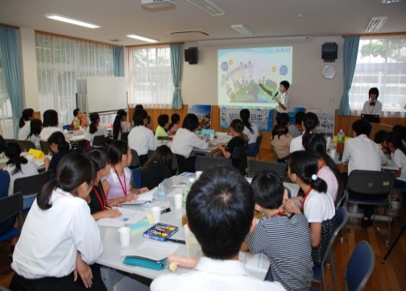
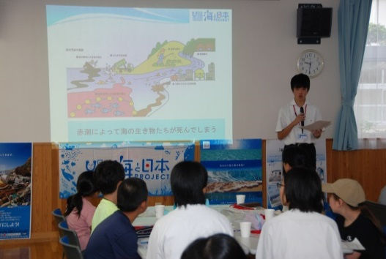

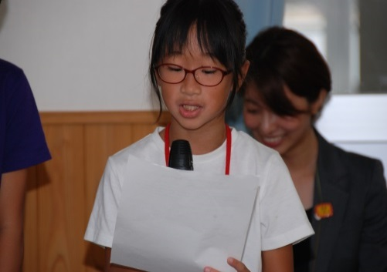
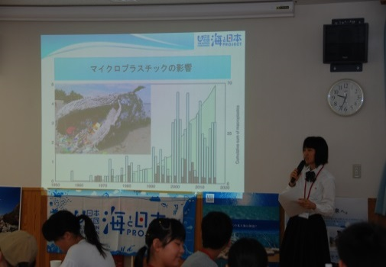

小学生29人、高校生15人が参加し、『全身で体感！長門の海、みんなの海』をテーマに授業

現場体験

②現場体験 （10:20～11:00） in 長州ながと水産
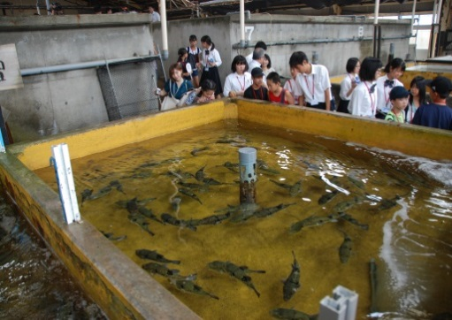
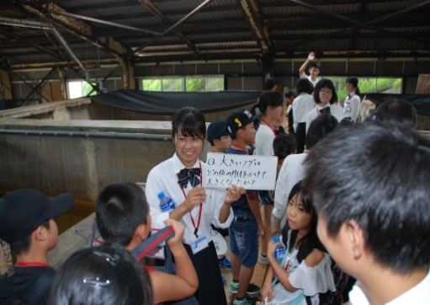

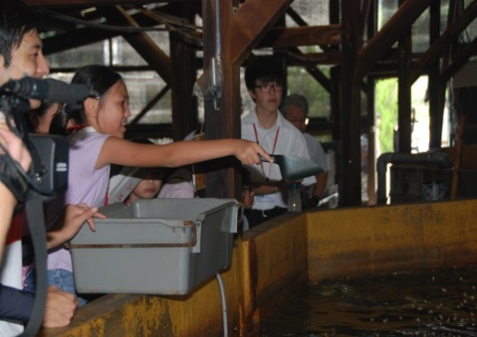
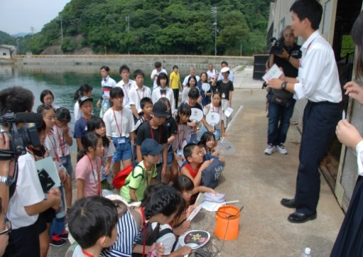

トラフグの陸上養殖の現場を見学し、エサやり体験や水質検査を実施。

海と日本プロジェクト Sea級グルメスタジアム in 山口
６

③昼食「トラフグのオリジナル商品を試食」 （11：45～12：45）
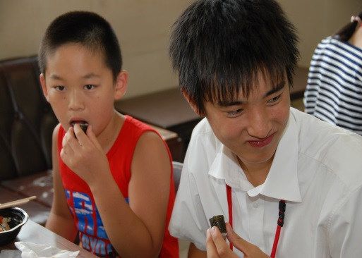
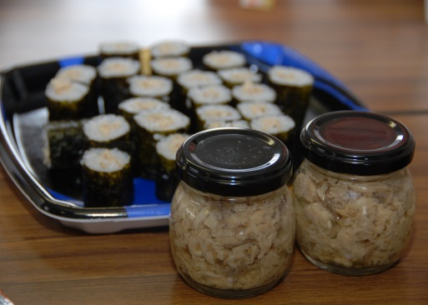

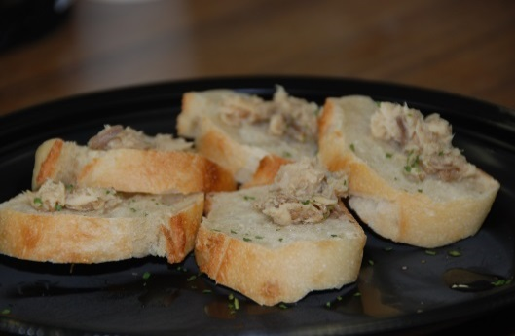
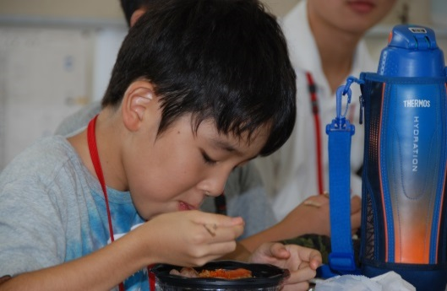

オリジナル商品の「トラフグのコンフィ」を試食。
この後、この商品のサブタイトルをみんなで考えました。

④オリジナル商品のネーミング考案 （13：00～15：30）
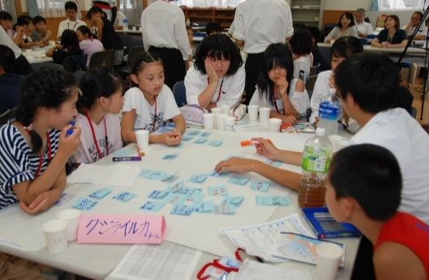
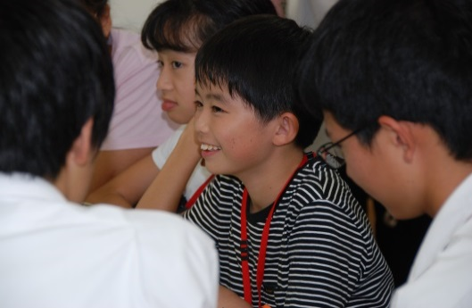

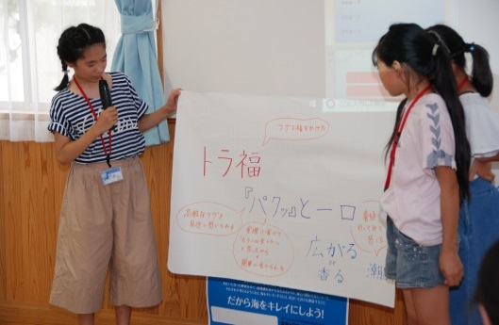
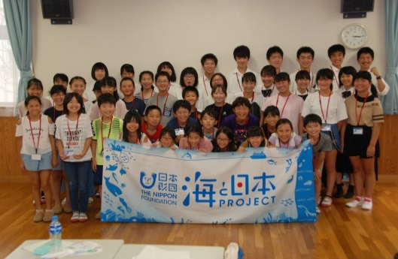

オリジナル商品の「トラフグのコンフィ」のサブタイトルを考案。
『青海の恵み 白銀の肴』に決定しました。

海と日本プロジェクト Sea級グルメスタジアム in 山口
７

報道一覧

①TYSテレビ山口「ｔｙｓニュース」
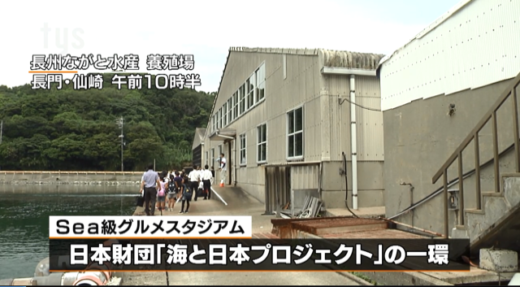
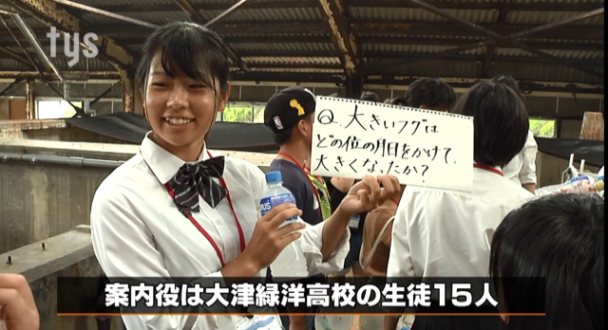

②ほっちゃテレビ「ほっちゃNEWSイブニング」
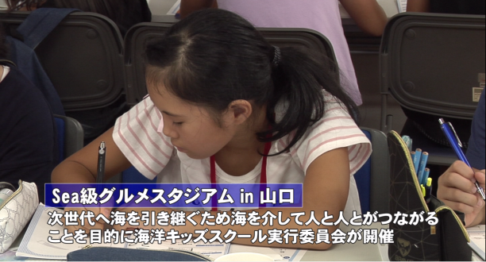
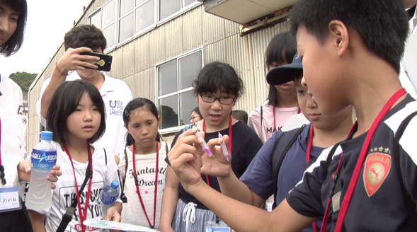

③山口新聞

